Sheet1
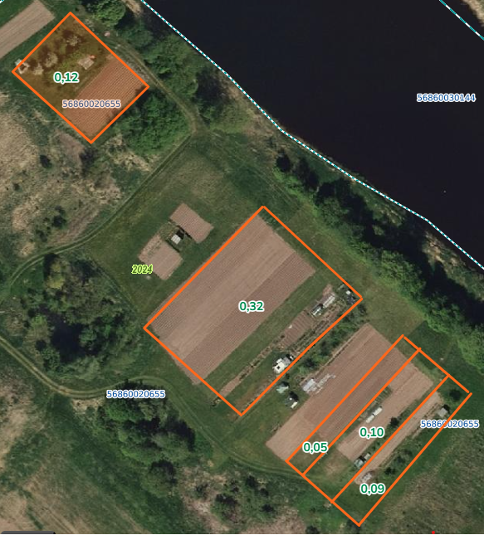
 | Neapbūvētās zemes noma*
 | Kadastra apzīmējums | Nosaukums, pagasts | Kopējā z.v. platība, ha | Nomas platība, ha | Lietošanas mērķis | Nomas maksa bez PVN gadā (EUR) | Sludinājuma ievietošanas mājaslapā uz 5 dd, datums | Pieteikšanās termiņš **
 | 56860020655 | Upesboķi, Salas | 5.1 | 0.12 | personīgā palīgsaimniecība | 12.00 | 18.03.2025. | 25.03.2025.
 |  |  |  | 0.32 | personīgā palīgsaimniecība | 20.58 | 18.03.2025. | 25.03.2025.
 |  |  |  | 0.05 | personīgā palīgsaimniecība | 12.00 | 18.03.2025. | 25.03.2025.
 |  |  |  | 0.1 | personīgā palīgsaimniecība | 12.00 | 18.03.2025. | 25.03.2025.
 |  |  |  | 0.09 | personīgā palīgsaimniecība | 12.00 | 18.03.2025. | 25.03.2025.
*Saskaņā Ministru kabineta 2018.gada 19.jūnija noteikumu Nr.350 „Publiskas personas zemes nomas un apbūves tiesības noteikumi”
* Saskaņā ar Jēkabpils novada domes 28.04.2022. noteikumiem “Neapbūvēta zemesgabala nomas tiesību piešķiršanas kārtība Jēkabpils novada pašvaldībā”
** Ja pretendentu pieteikšanās termiņā, kas nav īsāks par piecām darbdienām, piesakās vairāki pretendenti, neapbūvēta zemesgabala nomnieku noskaidro rakstiskā vai mutiskā izsolē. Pieteikumus, kas iesniegti pēc norādītā termiņa, neizskata.

